Blad1
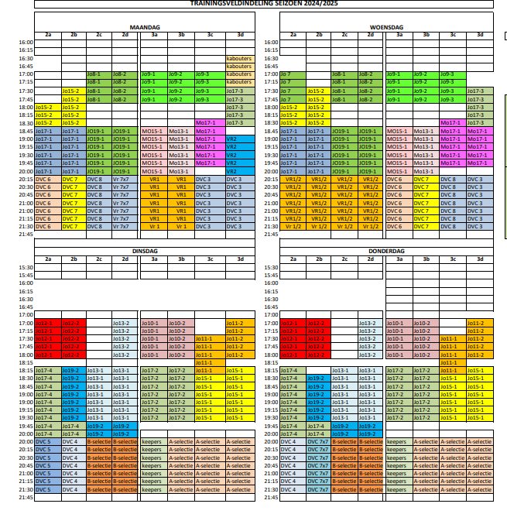
vanaf 1 apil veldrooster

2025-09-10 | 20:00 zon
2025-09-23 | 19:30 zon

